1-1
テストケースID | IT-APP-1-1-1
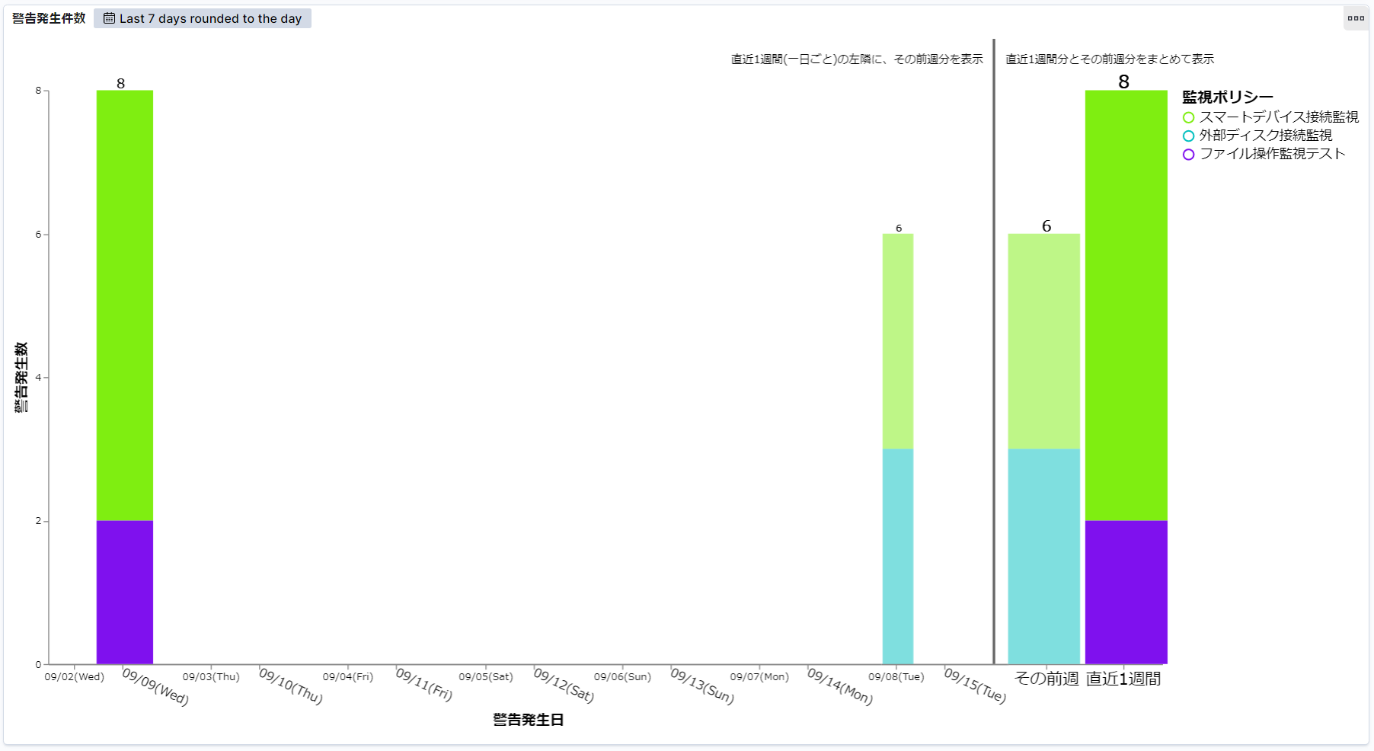

直近1週間に指定すると、実施日の9/16日を含めない直近の14日間（9/2～9/15）が表示される

テストケースID | IT-APP-1-1-2

データが無い場合も日付が表示される

1-2
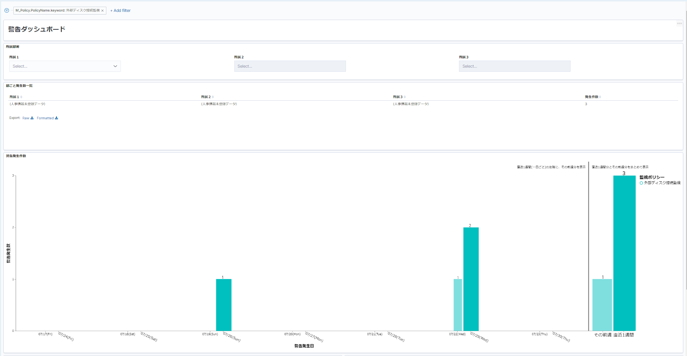
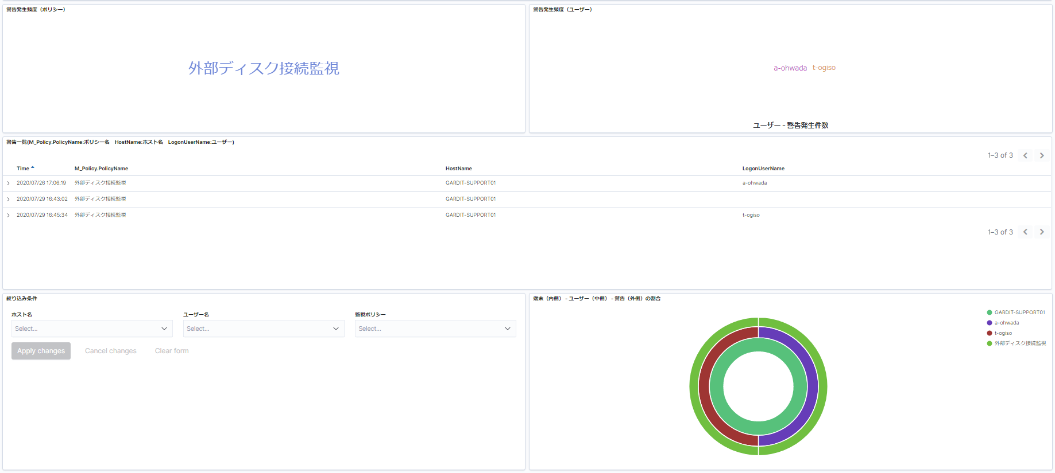
テストケースID | IT-APP-1-2-1

スマートデバイス接続監視のデータ部分をクリックすると、ダッシュボード左上にそのポリシーでフィルターが追加される。
Vegaを含むすべてのグラフが絞り込まれる。

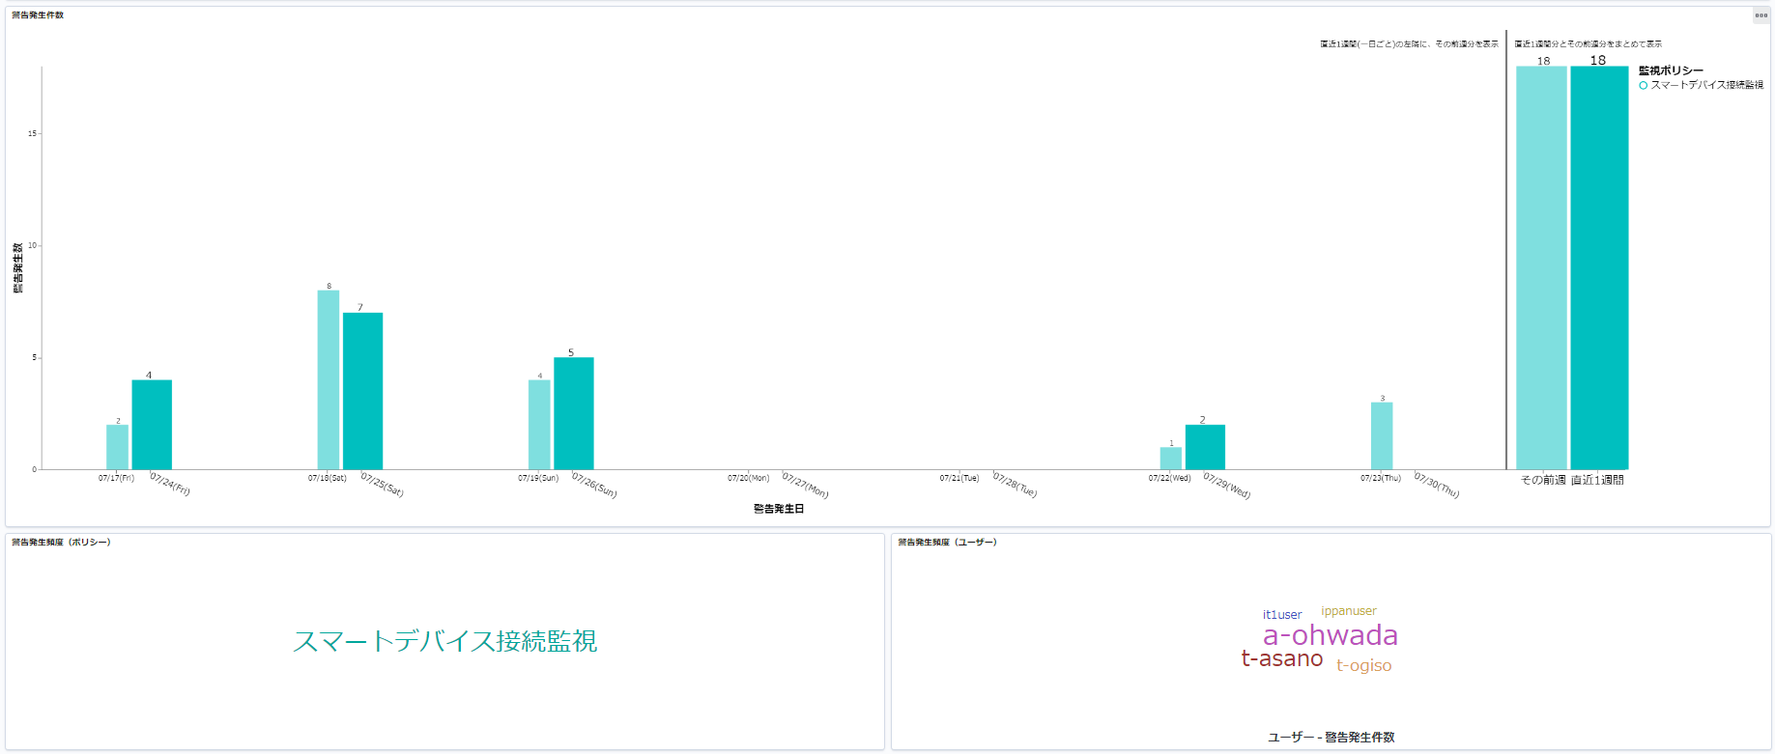

テストケースID | IT-APP-1-2-2

外部メディア書き込み禁止のラベル部分をクリックすると、ダッシュボード左上にそのポリシーでフィルターが追加される。
Vegaを含むすべてのグラフが絞り込まれる。

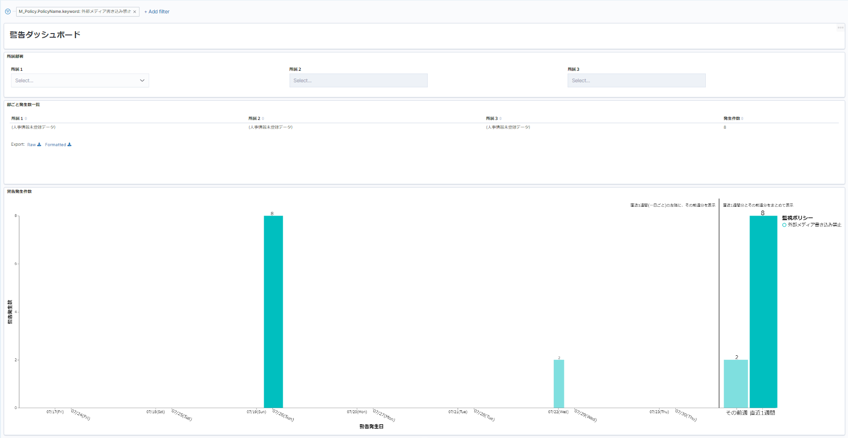
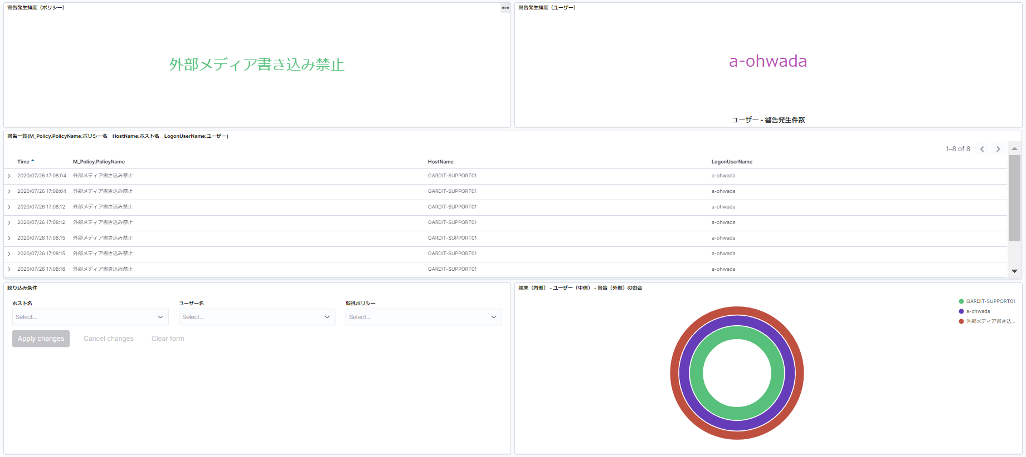

テストケースID | IT-APP-1-2-3

外部ディスク接続監視のラベル名をクリックすると、ダッシュボード左上にそのポリシーでフィルターが追加される。
Vegaを含むすべてのグラフが絞り込まれる。

2-1
テストケースID | IT-APP-2-1-1
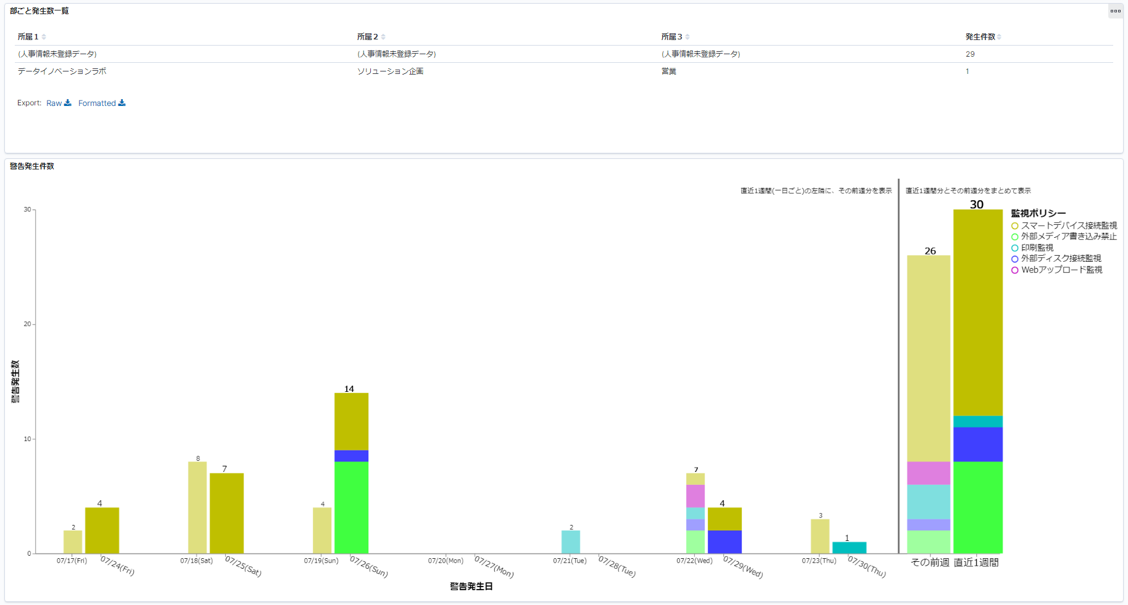

発生数一覧の発生件数の合計と
Vegaの直近1週間の件数の値が一致する

3-1
テストケースID | IT-APP-3-1-1
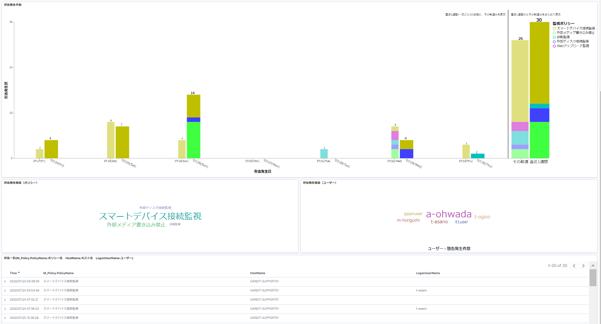

Vegaの直近1週間の件数と
警告一覧に表示される件数が一致する

4-1
テストケースID | IT-APP-4-1-1

絞り込み条件のフィルターが機能しないため、
ポリシー名に空白とログオンメッセージが表示されたまま

